模板总结
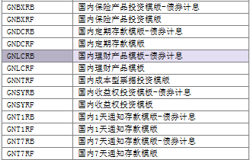
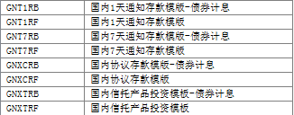
 | 操作界面 |  | 迁移模板（ZMIGDP）
产品 | 价格型 | 计提型 | 价格型 | 计提型 |  | TL1和TL3分类 需分析
保险 | MAJTIN | DPTERM/OPCONT | 无 | GNBXRF | BX -- 保险
信托 | MAJTIN | DPTERM | 无 | GNXTRF | XT -- 信托
收益权 | N/A | DPTERM | 无 | GNSYRF | SY -- 收益
理财产品 | MAJTIN | DPTERM | 无 | GNLCRF | LC -- 理财
 | 计提型 | 成本型 | 计提型 | 成本型
票据 | OPCONT | DPTERM | ZMIGRP | GNNTRF | NT -- Note

注：所有的价格型产品都类似证券主数据，没有迁移模板；ZMIGDP里面只有计提型xxx和成本型票据

结息方式映射
GP3和金手指付息方式映射列表：
金手指付息方式 | FFXFS | GP3 InterestPeriodicity | GP3计息名称
一次性付息 | 0 | 0 | 零息
每一个月付息 | 1 | 12 | 月息
每三个月付息 | 2 | 4 | 季息
每半年付息 | 3 | 2 | 半年息
每一年付息 | 4 | 1 | 年息

金手指付息方式： |  |  | GP3结息方式：
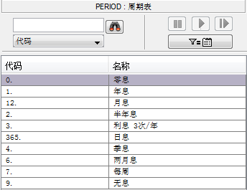

金手指数据库存的字段是 FFXFS，数字0对应一次性付息

2013-12-16：
根据会计解释，该字段基本无效！
因为金手指之前还没有这个字段，后来升级后，默认都是“一次性付息”；但实际上有年付、也有季付的，得挨个分析处理。

计息方式映射
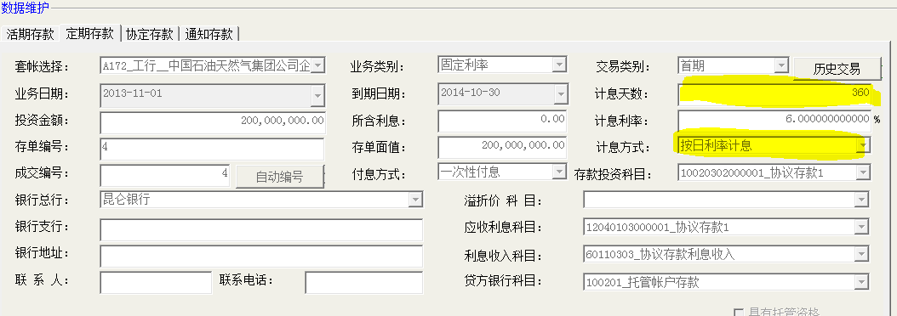
GP3和金手指计息方式映射列表：
金手指计息方式 | FJXFS | GP3 Interests basis | GP3计息名称
按日利率计息 | 0 | 366 | 实际天数/实际天数
按月利率计息 | 1 | 366 | 实际天数/实际天数
按年利率/360计息 | 2 | 999 | 实际天数/360 | 2013-11-25 计息方式只有一个999字段

金手指计息方式 |  |  |  |  | GP3计息方式：
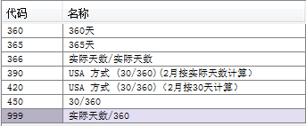

注：如果选择日利率，则提供的利率是每日的；如果是月利率，提供的月利率是以月为单位。
FJXFS字段 2对应按年利率/360计息

2013-12-25： zhaolian 更新逻辑 |  |  | 金手指数据库表 A158YHCKYWNEW

如果金手指【计息方式】是"按年利率计息"，即如果 FJXFS 为2，GP3这边填 999；
如果金手指【计息方式】是"按日利率计息"，即如果 FJXFS 为0：
 | 如果计息天数填360，即如果 FJXTS 为360，GP3这边填999
 | 如果计息天数填365，即如果 FJXTS 为365，GP3这边填365

From Zhaolina：
如果计息方式为日利率，计息天数为360，999
如果计息方式为日利率，计息天数为365，365
如果计息方式为年利率/360，999

